关系图
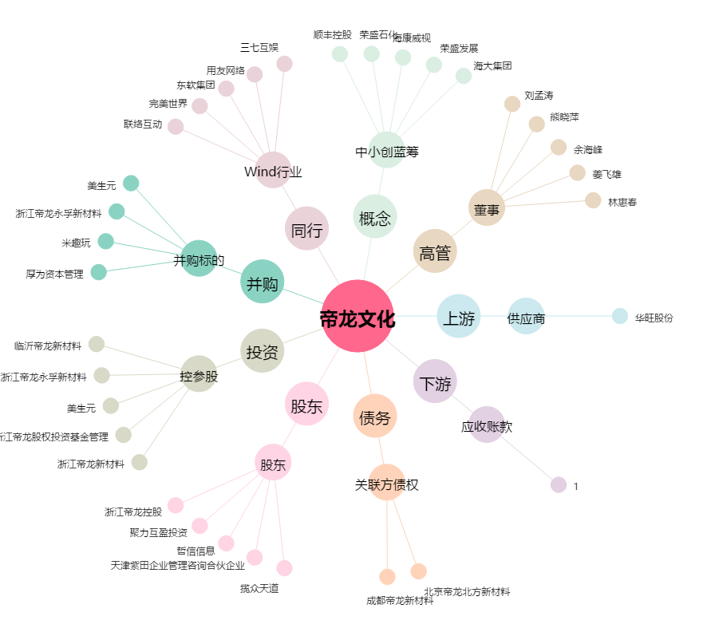
帝龙文化[002247.SZ] - 关系概览图

